对账
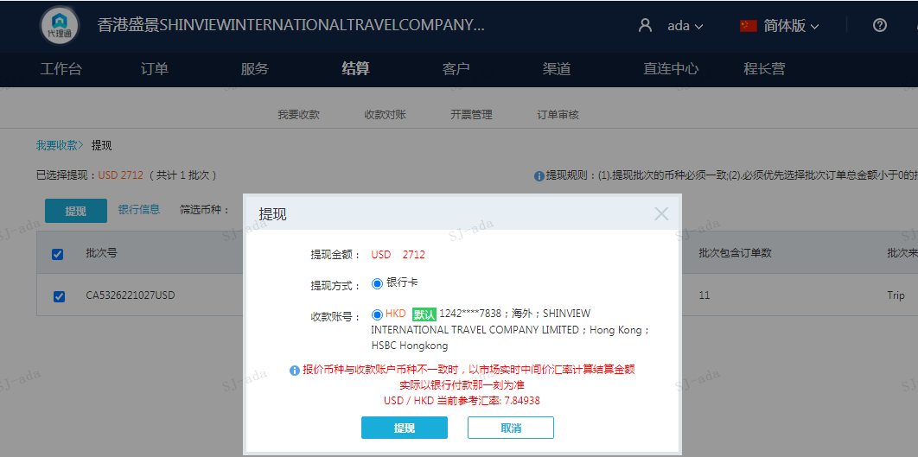
订单号 | 入住日期 | 离店日期 | 应收 |  |  |  | ，
18064487475 | 2022-10-23 | 2022-10-24 | 278 | 278.00 | 2579040 | 0 | ，2579040 | 直连
18915305143 | 2022-10-23 | 2022-10-24 | 306 | 306.00 | 2676156 | 0 | ，2676156 | 直连
21459100874 | 2022-10-21 | 2022-10-24 | 900 | 900.00 | 2741230 | 0 | ，2741230 | 直采
21470947573 | 2022-10-22 | 2022-10-24 | 396 | 396.00 | 2743936 | 0 | ，2743936 | 直采
21477237904 | 2022-10-22 | 2022-10-24 | 146 | 146.00 | 2745394 | 0 | ，2745394 | 直连
21493370074 | 2022-10-23 | 2022-10-24 | 202 | 202.00 | 2749197 | 0 | ，2749197 | 直连
21508816254 | 2022-10-22 | 2022-10-24 | 32 | 32.00 | 2753507 | 0 | ，2753507 | 直连
21510204605 | 2022-10-22 | 2022-10-24 | 136 | 136.00 | 2753941 | 0 | ，2753941 | 直采
21511669335 | 2022-10-23 | 2022-10-24 | 78 | 78.00 | 2754308 | 0 | ，2754308 | 直采
21514301312 | 2022-10-23 | 2022-10-24 | 166 | 166.00 | 2755057 | 0 | ，2755057 | 直采
21557379881 | 2022-10-23 | 2022-10-24 | 72 | 72.00 | 2755609 | 0 | ，2755609 | 直采

 |  |  | 2712

A221027104511481 |  |  | 1748 | 13720.72
A221027104608481 |  |  | 964 | 7566.8
USD / HKD 当前参考汇率: 7.84938 |  |  | 2712 | 21287.52
总计：2712 USD/ 21287.52 HKD

